02_시스템구조도(흐름도)
과정명 | 38기 스마트웹 콘텐츠개발자 양성과정 A | 작성자 | 2팀
훈련기간 | (2020-11-09 ~ 2021-05-06) | 작성일 | 2021-03-09
참고사항
팀원 : 장현진, 최영은, 진우주, 백재영 no / 작성자 / 제목 / version / 작성일 / 작성시각 / 버전 근거 내용 * 목자는 1)진행중/2)검토요청/3)최종승인으로 구분해서 진행합니다. 진행중은 문서 진행 중 / 검토요청은 훈련교사에게 검토요청 / 최종승인은 최종 완료 문서로 구분 * 버전 번호는 검토 횟수를 확인 하기 위한 용도 포함 v02_2팀_시스템구조도_210309_15시39분 / 210309 흐름도.xls 근거 v01_2팀_시스템구조도_210218_15시14분 / 210218 PPT 근거

프로세스 흐름도

시스템구조도
인사관리
상용직급여관리
근태관리
일용직급여관리
통합원천관리
메뉴별품목소모량관리
품목관리
매출관리
매입관리
통합회계관리
통합재고관리
부가세관리
손익계산서

회원등록 및 로그인
직원등록 및 급여관리
매입 매출 관리

가입된 회원?
사이트 이용
회원 가입 한다.
Y
로그인 회면으로
페이지 이동한다.
회원 가입 페이지로 이동한다.
N
가입에 필요한 정보를 입력한다.
아이디 중복?
로그인 한다.
회원 가입 성공
가입 회원 DB
연동
N
Y
입력 정보 일치?
가입 회원 DB
Y
N
연동
메인 화면으로 이동한다.
연동
근태정보를 등록한다.
근태정보를 입력한다.
직원이 상용직?
직원 등록을 한다.
직원등록 페이지로 이동한다.
직원의 정보를 입력한다.
직원 정보 수정?
직원 등록 성공
N
Y
상용직 급여를 등록한다.
급여 입력화면으로 이동한다.
근태정보입력화면으로 이동한다.
급여정보를 입력한다.
정보 수정?
정보 수정?
근태정보 입력 성공
상용직 급여를 등록한다.
급여 입력화면으로 이동한다.
급여정보를 입력한다.
정보 수정?
Y
N
N
Y
Y
일용직급여등록 성공
상용직급여등록 성공
N
통합급여관리
매입, 매출을 등록한다.
매입.매출 입력페이지로 이동한다.
매입,매출의 정보를 입력한다.
매입,매출 수정?
매입,매출 등록 성공
N
Y
매입,매출 마감
일일 판매량 품목별 원가조회
품목별 재고 현황 조회
오차수량 있음?
재고조사화면으로 이동한다.
오차수량정보를 입력한다.
정보 수정?
재고수량정보를 수정한다.
재고관리현황조회
Y
N
Y
N

세무 관리

매출,매입,원천 마감
통합회계관리 조회
통합원천관리 조회
부가세 관리 조회
손익계산서 조회

07_ERD
과정명 | 38기 스마트웹 콘텐츠개발자 양성과정 A | 작성자 | 2팀
훈련기간 | (2020-11-09 ~ 2021-05-06) | 작성일 | 2021-04-15
참고사항
v01_2팀_ERD_210415_17시15분

ERD

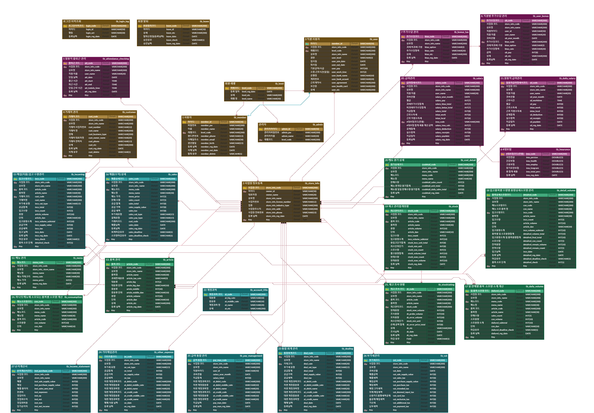
프로젝트 전체 ERD

10_화면설계서
과정명 | 38기 스마트웹 콘텐츠개발자 양성과정 A |  |  | 작성자 |  |  | 진우주
훈련기간 | (2021-02-22 ~ 2021-08-06) |  |  | 작성일 |  |  | 2021-04-16
참고사항
v01_화면설계서_210416_10시13분

화면 설계서

1. 화면 명
화면 레이아웃 및 화면

2. 화면설명 | 메뉴별 품목 소모량(레시피) 등록할 수 있는 화면

3. 화면 항목 설명
항목명 | 영문명 |  | 설명 |  | 속성 | Validation
 |  |  |  |  |  | 필수 여부 |  | 자리수 |  | 기타
submit | addBtn |  | 소모품목, 용량, 단위 추가 |  | S
add | submitButton |  | submit |  | S | 필수
메뉴 명 | menuCode |  | 메뉴 선택 |  | S | 필수
메뉴 소모 품목명 | articleCode |  | 메뉴에 소모되는 품목 선택 |  | S | 필수
소모 용량 | conVolume |  | 소모되는 용량 입력 |  | E | 필수 |  | 10
단위 | conDan |  | 소모되는 용량의 단위 선택 |  | S | 필수
* E :화면에서 표시되며 편집 가능한 경우 / S: 화면에서 표시된 내용 선택하는 경우 / R: 화면에서 표시되며 편집 불가능한 경우 / H: 화면에 표시되지 않는 경우 (주로 다른 화면과 데이터를 주고받을 때의 변수)

4. 화면 이벤트 설명
이벤트 명 |  | 이벤트 설명 |  |  | 관련데이터 |  |  |  | 관련 object
소모 품목 추가 |  | 해당 소모품목을 추가한다. |  |  | S |  |  |  | MenuController
소모 품목 등록 |  | 입력한 소모품목을 등록한다. |  |  | S |  |  |  | RecipyDto

5. 관련 파일
파일유형 |  | 경로명 |  | 파일명
CSS |  | /build/css/ |  | custom.css
CSS |  | /vendors/bootstrap/dist/css/ |  | bootstrap.min.css

1. 화면 명
화면 레이아웃 및 화면
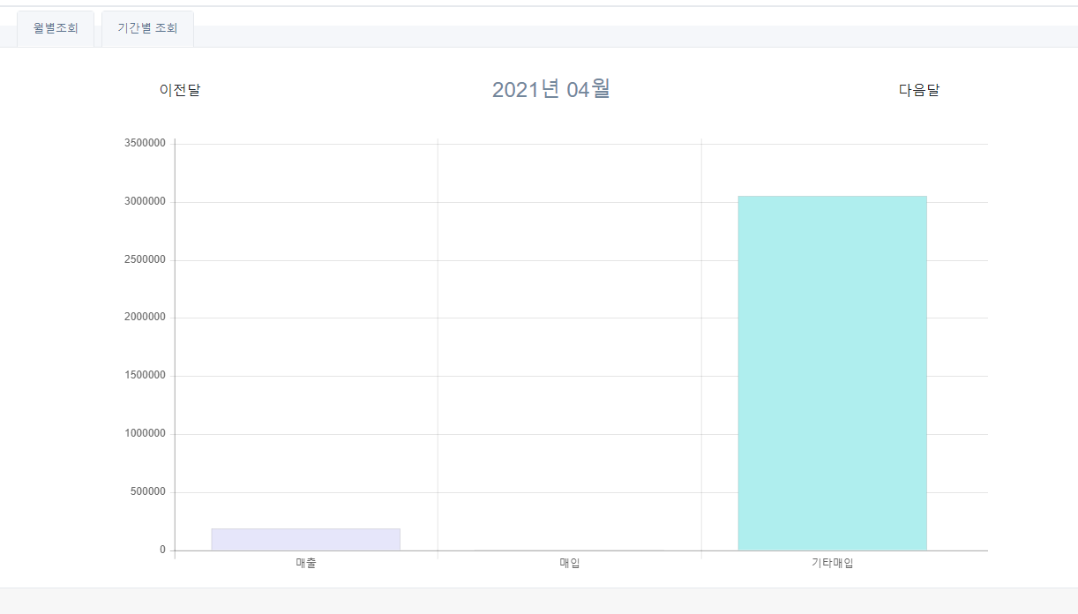

2. 화면설명 | 기간별 매출매입을 조회할수 있는 화면

3. 화면 항목 설명
항목명 | 영문명 |  | 설명 |  | 속성 | Validation
 |  |  |  |  |  | 필수 여부 |  | 자리수 |  | 기타
이전달 | preMonth |  | 이전달 조회 |  | R
다음달 | nextMonth |  | 다음달 조회 |  | R
* E :화면에서 표시되며 편집 가능한 경우 / S: 화면에서 표시된 내용 선택하는 경우 / R: 화면에서 표시되며 편집 불가능한 경우 / H: 화면에 표시되지 않는 경우 (주로 다른 화면과 데이터를 주고받을 때의 변수)

4. 화면 이벤트 설명
이벤트 명 |  | 이벤트 설명 |  |  | 관련데이터 |  |  |  | 관련 object
이전달 조회 |  | 이전달에 해당하는 매입매출을 조회한다 |  |  | R |  |  |  | TaxCotroller
다음달 조회 |  | 다음달에 해당하는 매입매출을 조회한다 |  |  | R

5. 관련 파일
파일유형 |  | 경로명 |  | 파일명
CSS |  | /build/css |  | /custom.css
CSS |  | /vendors/bootstrap/dist/css |  | /bootstrap.min.css
JAVASCRIPT |  | /vendors/Chart.js/dist |  | /Chart.min.js
JAVASCRIPT |  | /vendors/Flot |  | /jquery.flot.js
JAVASCRIPT |  | /vendors/DateJS/build |  | /date.js

14_사이트맵
과정명 |  | 38기 스마트웹 콘텐츠개발자 양성과정 A |  |  |  | 작성자 | 2팀
훈련기간 |  | (2020-11-09 ~ 2021-05-06) |  |  |  | 작성일 | 2021-04-16
참고사항
팀원 : 장현진, 최영은, 백재영, 진우주 v02_2팀_사이트맵_210416_10시36분 v01_2팀_사이트맵_210311_17시15분

사이트맵

▶ 전체
▶ 세무 기초등록
▶ 매장 기초등록
기초등록
▶ 사업장관리
▶ 직원관리
▶ 거래처관리
매장관리
▶ 메뉴 관리
▶ 메뉴 레시피 관리
▶ 품목 관리
▶ 재고 조사
▶ 총 재고 조회
재고관리

▶ 상용직 급여
▶ 일용직 급여
▶ 근태 관리
▶ 원천 관리
급여관리
▶ 기간별매출매입조회
▶ 부가세 조회
▶ 손익계산서 조회
세무관리
▶ 매입 관리
▶ 매출 관리
▶ 기타 지출 관리
매입매출관리

NO | 화면 메뉴 DEPTH |  |  |  | URI |  |  | GET/ POST | 설명
 | 1 DEPTH |  | 2 DEPTH | 3 DEPTH
1 | 기초등록 |  | 사업장 | 사업장 등록 | store/addstore |  |  | post | 사업장 정보 등록을 받는다
2 |  |  | 매장 | 메뉴(상품) 등록 | store/add |  |  | post | 메뉴 정보 등록을 받는다
3 |  |  |  | 메뉴(상품) 레시피 등록 | store/add |  |  | post | 메뉴 소모량 정보 등록을 받는다
4 |  |  |  | 품목 등록 | stock/addarticle |  |  | post | 품목 정보 등록을 받는다
5 | 매장관리 |  | 사업장관리 | 사업장 등록 | store/addstore |  |  | post | 사업장 정보 등록을 받는다
6 |  |  |  | 사업장 조회 | store/getstore |  |  | get | 사업장 정보를 조회한다
7 |  |  | 직원 관리 | 직원 등록 | store/adduser |  |  | post | 직원 정보 등록을 받는다
8 |  |  |  | 직원 조회 | store/getuser |  |  | get | 직원 정보를 조회한다
9 |  |  | 거래처 관리 | 거래처 등록 | store/addcustomer |  |  | post | 거래처 정보 등록을 받는다
10 |  |  |  | 거래처 조회 | store/getcustomer |  |  | get | 거래처 정보를 조회한다
11 | 재고관리 |  | 메뉴(상품) 관리 | 메뉴(상품) 등록 | stock/addmenu |  |  | post | 메뉴 정보 등록을 받는다
12 |  |  |  | 메뉴(상품) 조회 | stock/getmenu |  |  | get | 메뉴 정보를 조회한다
13 |  |  | 메뉴(상품) 레시피 관리 | 메뉴(상품) 레시피 등록 | stock/addconsumption |  |  | post | 메뉴 소모량 정보 등록을 받는다
14 |  |  |  | 메뉴(상품) 레시피 조회 | stock/getconsumption |  |  | get | 메뉴 소모량 정보를 조회한다
15 |  |  | 품목 관리 | 품목 등록 | stock/addarticle |  |  | post | 품목 정보 등록을 받는다
16 |  |  |  | 품목 조회 | stock/getarticle |  |  | get | 품목 정보를 조회한다
17 |  |  | 재고 조사 | 재고 조사 내역 등록 | stock/addstocktaking |  |  | post | 재고 조사 내역을 등록 받는다
18 |  |  |  | 재고 조사 내역 조회 | stock/getstocktaking |  |  | get | 재고 조사 내역 정보를 조회한다
19 |  |  | 총 재고 조회 | 총 재고 조회 | stock/getstock |  |  | get | 총 재고 내역 정보를 조회한다
20 |  |  | 일일품목소모량 조회 | 일일품목소모량 조회 | stock/getstockdailyvol |  |  | get | 일일 품목소모량 내역 정보를 조회한다
21 |  |  | 품목 상세 소모량 조회 | 품목 상세 소모량 조회 | stock/gettotalstock |  |  | get | 매입별 품목 소모량을 조회한다
22 | 급여관리 |  | 추가수당관리 | 추가수당 등록 | salary/addbonus |  |  | post | 추가수당을 등록 받는다
23 |  |  |  | 추가수당 조회 | salary/getbonus |  |  | get | 추가수당을 조회한다
24 |  |  | 상용직급여 | 급여 등록 | salary/addsalary |  |  | post | 급여 내역을 등록 받는다
25 |  |  |  | 급여 조회 | salary/getsalary |  |  | get | 급여 내역을 조회한다
26 |  |  | 출퇴근관리 | 출퇴근 등록 | salary/addwtime |  |  | post | 출퇴근 내역을 등록 받는다
27 |  |  |  | 출퇴근 수정 | salary/getwtime |  |  | get | 출퇴근 내역을 조회한다
28 |  |  | 일용직급여 | 급여 등록 | salary/adddsalary |  |  | get | 급여 내역을 등록 받는다
29 |  |  |  | 급여 조회 | salary/getdsalary |  |  | get | 급여 내역을 조회한다
30 | 매입매출 관리 |  | 매입 관리 | 매입 등록 | pands/addincoming |  |  | post | 매입 내역을 등록 받는다
31 |  |  |  | 매입 조회 | pands/getincoming |  |  | get | 매입 내역을 조회한다
32 |  |  | 매출 관리 | 매출 등록 | pands/addsales |  |  | post | 매출 내역을 등록 받는다
33 |  |  |  | 매출 조회 | pands/getsales |  |  | get | 매출 내역을 조회한다
34 |  |  | 기타 지출 관리 | 기타 지출 등록 | pands/addotherpurchase |  |  | post | 기타 지출 내역을 등록 받는다
35 |  |  |  | 기타 지출 조회 | pands/getotherpurchase |  |  | get | 기타 지출 내역을 조회한다
36 | 세무 관리 |  | 기간별 매출매입 조회 | 기간별 매출매입 조회 | tax/getpands |  |  | get | 기간별 매출매입을 조회한다
37 |  |  | 통합급여 조회 | 통합급여 조회 | tax/gettotalsalary |  |  | get | 통합급여 목록을 조회한다
38 |  |  | 부가세 조회 | 부가세 조회 | tax/getvat |  |  | get | 부가세 내역을 조회한다
39 |  |  | 손익계산서 조회 | 손익계산서 조회 | tax/getincomstatement |  |  | get | 손익계산서 내역을 조회한다
40 | 관리자 설정 |  | 회원조회 | 회원조회 | store/getmemberadmin |  |  | get | 전체회원을 조회한다
41 |  |  | 사업장조회 | 사업장조회 | store/getstoreadmin |  |  | get | 전체 사업장을 조회한다
42 |  |  | 직원조회 | 직원조회 | store/getuseradmin |  |  | get | 전체 직원을 조회한다
43 |  |  | 탈퇴회원조회 | 탈퇴회원조회 | store/getoutmemberadmin |  |  | get | 탈퇴한 회원을 조회한다

15_프로젝트상세일정
프로젝트 일정 및 간트차트

과정명 |  | 38기 스마트웹 콘텐츠개발자 양성과정 A |  |  | 작성자 | 2팀 |  |  |  | 시작일, 종료일, 진행현황만 입력하면 작업일수, 진행일수가 계산되어 간트차트에 적용됩니다.
훈련기간 |  | (2020-11-09 ~ 2021-05-06) |  |  | 작성일 | 2021-03-11
프로젝트명 |  | 카페 매출 상승 및 원가분석을 통한 수요 공급 예측 관리 시스템
VERSION HISTORY
팀원 : 장현진, 최영은, 백재영, 진우주 v02_2팀_프로젝트상세일정_210311_17시30분 v01_2팀_프로젝트상세일정_210310_21시30분

NO | 화면 메뉴 DEPTH |  | 담당자 (팀원) | 진행내용 | 일정
 | SYSTEM | 기능 |  |  | 시작일 | 종료일 | 작업일수 | 진행현황 | 진행일수
1 | 회원관리 | 회원 등록 | 최영은 | 미진행 | 2021-03-15 | 2021-03-17 | 3 | 100% | 3
2 |  | 회원 수정 | 최영은 | 미진행 | 2021-03-15 | 2021-03-19 | 5 | 100% | 5
3 |  | 회원 탈퇴 | 최영은 | 미진행 | 2021-03-15 | 2021-04-15 | 32 | 100% | 32
4 |  | 회원 조회(개인) | 최영은 | 미진행 | 2021-03-15 | 2021-03-19 | 5 | 100% | 5
5 |  | 회원 조회(전체) | 최영은 | 미진행 | 2021-03-15 | 2021-03-19 | 5 | 100% | 5
6 | 로그인관리 | 로그인 | 최영은 | 미진행 | 2021-03-15 | 2021-03-17 | 3 | 100% | 3
7 |  | 로그인 이력조회 | 최영은 | 미진행 | 2021-03-17 | 2021-04-15 | 30 | 100% | 30
8 | 직원관리 | 직원 등록 | 최영은 | 미진행 | 2021-03-22 | 2021-03-27 | 6 | 100% | 6
9 |  | 직원 수정 | 최영은 | 미진행 | 2021-03-22 | 2021-03-27 | 6 | 100% | 6
10 |  | 직원 삭제 | 최영은 | 미진행 | 2021-03-22 | 2021-03-27 | 6 | 100% | 6
11 |  | 직원 조회 | 최영은 | 미진행 | 2021-03-22 | 2021-03-27 | 6 | 100% | 6
12 | 사업장 관리 | 사업장 등록 | 최영은 | 미진행 | 2021-03-29 | 2021-04-02 | 5 | 100% | 5
13 |  | 사업장 수정 | 최영은 | 미진행 | 2021-03-29 | 2021-04-02 | 5 | 100% | 5
14 |  | 사업장 삭제 | 최영은 | 미진행 | 2021-03-29 | 2021-04-02 | 5 | 100% | 5
15 |  | 사업장 조회 | 최영은 | 미진행 | 2021-03-29 | 2021-04-02 | 5 | 100% | 5
16 | 거래처 관리 | 거래처 등록 | 최영은 | 미진행 | 2021-04-05 | 2021-04-15 | 11 | 100% | 11
17 |  | 거래처 수정 | 최영은 | 미진행 | 2021-04-05 | 2021-04-15 | 11 | 100% | 11
18 |  | 거래처 삭제 | 최영은 | 미진행 | 2021-04-05 | 2021-04-15 | 11 | 100% | 11
19 |  | 거래처 조회 | 최영은 | 미진행 | 2021-04-05 | 2021-04-15 | 11 | 100% | 11
20 | 급여 관리 | 상용직 급여 등록 | 백재영 | 미진행 | 2021-03-16 | 2021-03-23 | 8 | 100% | 8
21 |  | 상용직 급여 수정 | 백재영 | 미진행 | 2021-03-16 | 2021-03-23 | 8 | 100% | 8
22 |  | 상용직 급여 삭제 | 백재영 | 미진행 | 2021-03-16 | 2021-03-23 | 8 | 100% | 8
23 |  | 상용직 급여 조회 | 백재영 | 미진행 | 2021-03-16 | 2021-03-23 | 8 | 100% | 8
24 |  | 일용직 급여 등록 | 백재영 | 미진행 | 2021-03-23 | 2021-03-30 | 8 | 100% | 8
25 |  | 일용직 급여 수정 | 백재영 | 미진행 | 2021-03-23 | 2021-03-30 | 8 | 100% | 8
26 |  | 일용직 급여 삭제 | 백재영 | 미진행 | 2021-03-23 | 2021-03-30 | 8 | 100% | 8
27 |  | 일용직 급여 조회 | 백재영 | 미진행 | 2021-03-23 | 2021-03-30 | 8 | 100% | 8
28 | 근태 관리 | 출퇴근 등록 | 백재영 | 미진행 | 2021-03-31 | 2021-04-07 | 8 | 100% | 8
29 |  | 출퇴근 수정 | 백재영 | 미진행 | 2021-03-31 | 2021-04-07 | 8 | 100% | 8
30 |  | 출퇴근 삭제 | 백재영 | 미진행 | 2021-03-31 | 2021-04-07 | 8 | 100% | 8
31 |  | 출퇴근 조회 | 백재영 | 미진행 | 2021-03-31 | 2021-04-07 | 8 | 100% | 8
32 |  | 근태 수정 | 백재영 | 미진행 | 2021-04-08 | 2021-04-15 | 8 | 100% | 8
33 |  | 근태 조회 | 백재영 | 미진행 | 2021-04-08 | 2021-04-15 | 8 | 100% | 8
34 | 재고관리 | 메뉴 등록 | 진우주 | 미진행 | 2021-03-16 | 2021-03-20 | 5 | 100% | 5
35 |  | 메뉴 수정 | 진우주 | 미진행 | 2021-03-16 | 2021-03-20 | 5 | 100% | 5
36 |  | 메뉴 삭제 | 진우주 | 미진행 | 2021-03-16 | 2021-03-20 | 5 | 100% | 5
37 |  | 메뉴 조회 | 진우주 | 미진행 | 2021-03-16 | 2021-03-20 | 5 | 100% | 5
38 |  | 메뉴 레시피 등록 | 진우주 | 미진행 | 2021-03-21 | 2021-03-25 | 5 | 100% | 5
39 |  | 메뉴 레시피 수정 | 진우주 | 미진행 | 2021-03-21 | 2021-03-25 | 5 | 100% | 5
40 |  | 메뉴 레시피 삭제 | 진우주 | 미진행 | 2021-03-21 | 2021-03-25 | 5 | 100% | 5
41 |  | 메뉴 레시피 조회 | 진우주 | 미진행 | 2021-03-21 | 2021-03-25 | 5 | 100% | 5
42 |  | 품목 등록 | 진우주 | 미진행 | 2021-03-26 | 2021-03-30 | 5 | 100% | 5
43 |  | 품목 수정 | 진우주 | 미진행 | 2021-03-26 | 2021-03-30 | 5 | 100% | 5
44 |  | 품목 삭제 | 진우주 | 미진행 | 2021-03-26 | 2021-03-30 | 5 | 100% | 5
45 |  | 품목 조회 | 진우주 | 미진행 | 2021-03-26 | 2021-03-30 | 5 | 100% | 5
46 |  | 재고 조사 내역 등록 | 진우주 | 미진행 | 2021-03-31 | 2021-04-04 | 5 | 100% | 5
47 |  | 재고 조사 내역 수정 | 진우주 | 미진행 | 2021-03-31 | 2021-04-04 | 5 | 100% | 5
48 |  | 재고 조사 내역 삭제 | 진우주 | 미진행 | 2021-03-31 | 2021-04-04 | 5 | 100% | 5
49 |  | 재고 조사 내역 조회 | 진우주 | 미진행 | 2021-03-31 | 2021-04-04 | 5 | 100% | 5
50 |  | 재고 조회 | 진우주 | 미진행 | 2021-04-01 | 2021-04-13 | 13 | 100% | 13
51 |  | 총 재고 조회 | 진우주 | 미진행 | 2021-04-01 | 2021-04-13 | 13 | 100% | 13
52 | 매출매입관리 | 매출 정보 등록 | 장현진 | 미진행 | 2021-03-16 | 2021-03-21 | 6 | 100% | 6
53 |  | 매출 정보 수정 | 장현진 | 미진행 | 2021-03-16 | 2021-03-21 | 6 | 100% | 6
54 |  | 매출 정보 삭제 | 장현진 | 미진행 | 2021-03-16 | 2021-03-21 | 6 | 100% | 6
55 |  | 매출 정보 조회 | 장현진 | 미진행 | 2021-03-16 | 2021-03-21 | 6 | 100% | 6
56 |  | 매입 정보 등록 | 장현진 | 미진행 | 2021-03-16 | 2021-03-21 | 6 | 100% | 6
57 |  | 매입 정보 수정 | 장현진 | 미진행 | 2021-03-16 | 2021-03-21 | 6 | 100% | 6
58 |  | 매입 정보 삭제 | 장현진 | 미진행 | 2021-03-16 | 2021-03-21 | 6 | 100% | 6
59 |  | 매입 정보 조회 | 장현진 | 미진행 | 2021-03-16 | 2021-03-21 | 6 | 100% | 6
60 |  | 기타매입 정보 등록 | 장현진 | 미진행 | 2021-03-22 | 2021-03-26 | 5 | 100% | 5
61 |  | 기타매입 정보 수정 | 장현진 | 미진행 | 2021-03-22 | 2021-03-26 | 5 | 100% | 5
62 |  | 기타매입 정보 삭제 | 장현진 | 미진행 | 2021-03-22 | 2021-03-26 | 5 | 100% | 5
63 |  | 기타 매입 정보 조회 | 장현진 | 미진행 | 2021-03-22 | 2021-03-26 | 5 | 100% | 5
64 |  | 기타 매입 정보 조회 | 장현진 | 미진행 | 2021-03-22 | 2021-03-26 | 5 | 100% | 5
65 | 통합 급여관리 | 통합 급여 조회 | 장현진 | 미진행 | 2021-03-27 | 2021-03-30 | 4 | 100% | 4
66 | 부가세관리 | 부가세 조회 | 장현진 | 미진행 | 2021-03-31 | 2021-04-03 | 4 | 100% | 4
67 | 통합 회계관리 | 통합 회계 조회 | 장현진 | 미진행 | 2021-04-04 | 2021-04-09 | 6 | 100% | 6
68 | 손익계산서관리 | 손익계산서 조회 | 장현진 | 미진행 | 2021-04-10 | 2021-04-15 | 6 | 100% | 6
총 진행 현황 |  |  |  |  | 2021-03-02 | 2021-05-06 | 66 | 100% | 66

